Zé Planilha
Abrir Dashboard

Conhecer a planilha de Fluxo de Caixa PRO
Acessar site Zé Planilha

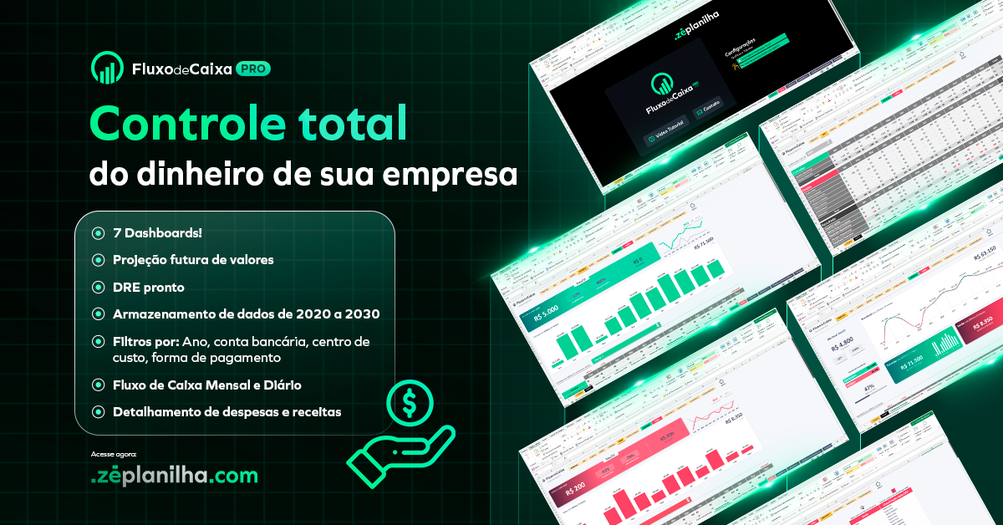

Dashboard
 | 215
 | 85
72%
 | 56
 | 100
Jogadores Online
36%
56
home
215
dados

logos
SPACE GAMES
INFORMAÇÃO EMPRESA
Partidas Iniciadas

1º
2º
3º
4º

 | 26% | 74%
 | 25% | 75%
 | 25% | 75%
 | 25% | 75%

Guerreiros
Spartans
Águia
HorsePower

56
53
53
53

26%
vitórias
25%
vitórias
25%
vitórias
25%
vitórias

Dados
INSIRA SEUS DADOS AQUI
INSIRA SEUS DADOS AQUI
AQUI SÃO FÓRMULAS, NÃO PRECISA ALTERAR.

Gráfico Rosca 1 |  |  | Equipe 1 |  |  | Resumo
 |  |  |  |  |  |  |  |  |  |  |  | Desempate
Título | Partidas Iniciadas |  | Nome | Spartans |  |  | Vitórias | Partidas | % | Membros |  | Vitórias | Incremento | Final
Atual | 215 | 72% | Partidas | 215 | 1 | Spartans | 53 | 215 | 25% | 12 |  | 53 | 3 | 53
Meta | 300 |  | Vitórias | 53 | 1 | Águia | 53 | 215 | 25% | 8 |  | 53 | 2 | 53
Pendente | 85 | (fórmula, não alterar) | Membros | 12 | 1 | HorsePower | 53 | 215 | 25% | 15 |  | 53 | 1 | 53
 |  |  |  |  | 1 | Guerreiros | 56 | 215 | 26% | 18 |  | 56 | 1 | 56
Gráfico Rosca 2 |  |  | Equipe 2

Título | Jogadores Online |  | Nome | Águia |  | Ranking
Online | 56 | 36% | Partidas | 215 |  |  | Equipe | Vitórias | % | Membros
Cadastrados | 156 |  | Vitórias | 53 |  | 1 | Guerreiros | 56 | 26% | 18 | 74%
Offline | 100 | (fórmula, não alterar) | Membros | 8 |  | 2 | Spartans | 53 | 25% | 12 | 75%
 |  |  |  |  |  | 3 | Águia | 53 | 25% | 8 | 75%
 |  |  | Equipe 3 |  |  | 4 | HorsePower | 53 | 25% | 15 | 75%

 |  |  | Nome | HorsePower
 |  |  | Partidas | 215
 |  |  | Vitórias | 53
ABRIR DASHBOARD
 |  |  | Membros | 15

 |  |  | Equipe 4

 |  |  | Nome | Guerreiros
 |  |  | Partidas | 215
 |  |  | Vitórias | 56
 |  |  | Membros | 18

Logotipos
ABRIR DASHBOARD
Spartans
Águia
HorsePower
Guerreiros

